Sheet2
序号 | 说明 | 图片 | 状态 | 类型
1 | 登录登出日志中，等级范围填写0-2，点击查询后，页面中显示的数据是全部的数据 登录登出日志中，用账号ID查询时，页面中显示的数据是全部的数据 |  |  | 后端-亚峰
2 | 创建角色日志中，使用账号ID/IP地址/角色名查询时，页面显示的是全部数据 |  |  | 后端-亚峰
3 | 新手指导日志中，用账号ID/步骤ID/角色名搜索时，功能不好用（显示的是全部的数据） |  |  | 后端-亚峰
4 | 任务日志中，账号ID/角色名 搜索功能不好用（显示的是全部的数据），任务类型选项框不好用（切换后查询，查询不到数据） |  |  | 后端-亚峰
5 | 货币变化日志中，货币类型/变更方式，显示有误 | 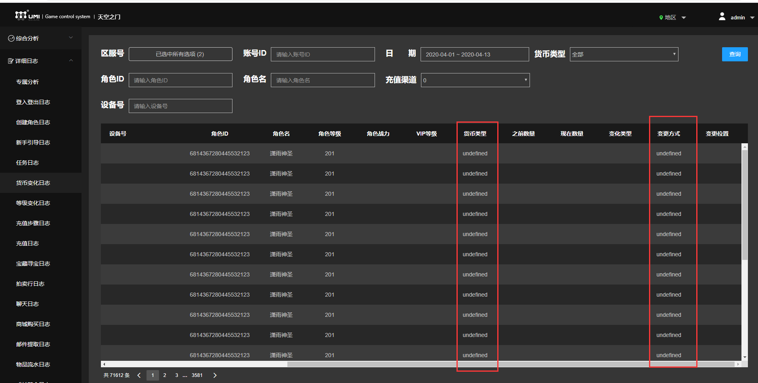 |  | 后端-亚峰 | 可以正常显示数据后，需要测试一下货币类型查询
6 | 货币变化日志中，账号ID/角色名/设备号 搜索时功能不好用 |  |  | 后端-亚峰
7 | 等级变化日志中，账号ID/角色名搜索时功能不好用 |  |  | 后端-亚峰
8 | 拍卖行日志中，部分数据没有时直接显示NULL |  |  | 后端-亚峰 | 有数据时需要测试搜索框是否可以使用
9 | 聊天日志中，账号ID/聊天类型功能不好用（搜索时显示的是全部的数据） |  |  | 后端-亚峰
10 | 商城购买日志中，账号ID/货币类型 功能不好用（搜索时显示的是全部的数据） |  |  | 后端-亚峰
11 | 邮件提取日志中，账号ID功能不好用（搜索时显示的是全部的数据） |  |  | 后端-亚峰
12 | 物品流水日志中，账号ID/物品ID功能不好用（搜索时显示的是全部的数据） |  |  | 后端-亚峰
13 | 成长基金日志中，账号ID功能不好用（搜索时显示的是全部的数据） |  |  | 后端-亚峰
14 | 活动查询日志中，账号ID/限时活动类型功能不好用（搜索时显示的是全部的数据） |  |  | 后端-亚峰
15 | 进出副本日志中，账号ID功能不好用（搜索时显示的是全部的数据） |  |  | 后端-亚峰
16 | 击杀怪物日志中，账号ID功能不好用（搜索时显示的是全部的数据） |  |  | 后端-亚峰

